Hoja1
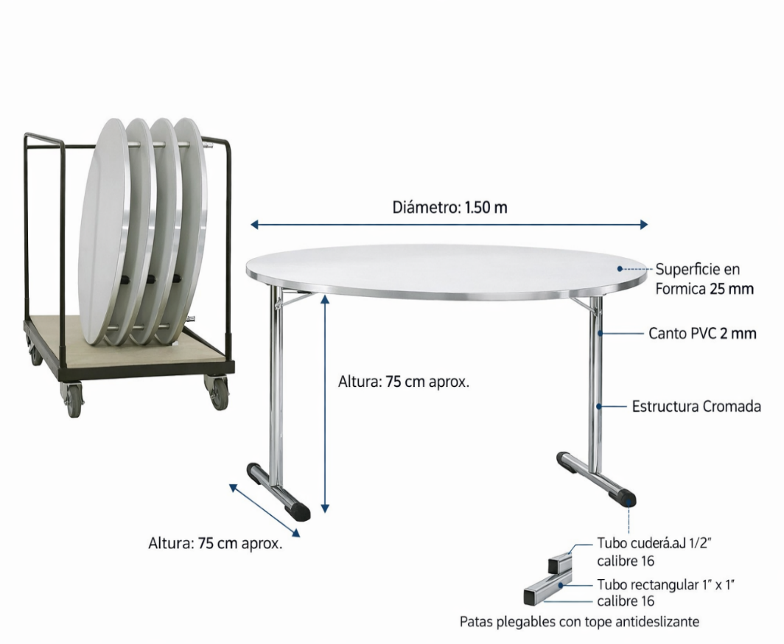
FORMATO N 5
OFERTA ECONÓMICA
INVITACIÓN PUBLICA ABREVIADA MESAS REDONDAS PLEGALBES DE 1.50MTS

Descripción | Valor unitario IVA incluido | Precio techo unitario IVA incluido
Mesa plegable diámetro 1,50 m superficie en fórmica, canto pvc de 2 mm, estructura cromada en tubo cr tubo c.r.cuad 1 1/2" c-16 x6m y recta de 1x1 c-16. Pata T en tubo o en otra forma que permita plegar y apilar |  | $ 2,870,000
El color de la fórmica debe ser similar a la muestra de las fotos de las mesas actuales. El color debe ser aprobado por Plaza Mayor una vez el proveedor seleccionado envié la muestra de la fórmica con el objetivo de buscar homogeneidad con el mobiliario existente.
El valor debe incluir el transporte, pues en las instalaciones de Plaza Mayor Medellín

FIRMA REPRESENTANTE LEGAL
NOMBRE:

